結案
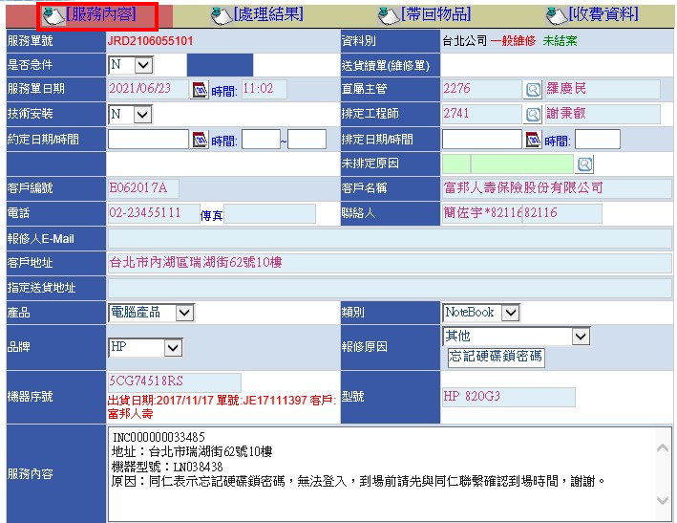
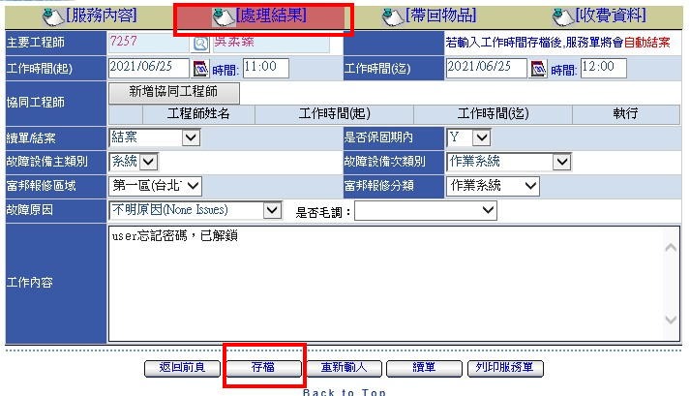
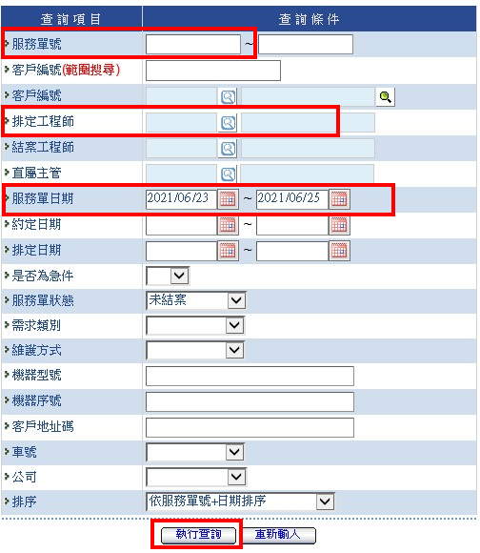
如果服務單不是掛自己的名字，就用單號搜尋(但通常機率很小)

按那個放大鏡，選擇自己的名字
兩個方法都可行

服務單左上角有開單日期，如果不是當日的單，
這邊我會拉久遠一點，這樣才找的到單

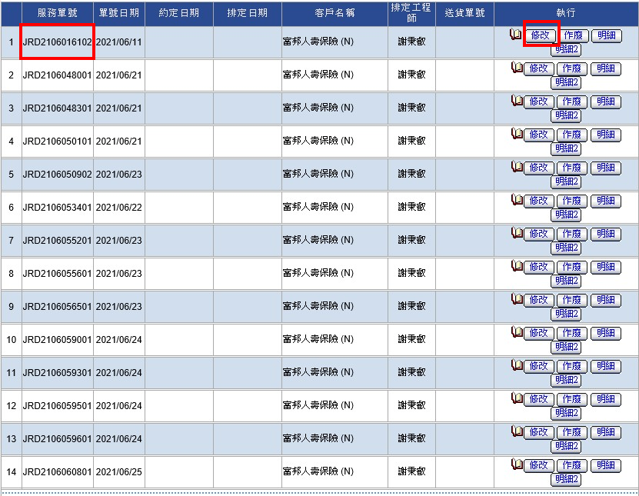

找到單號後，按修改即可結案

續單
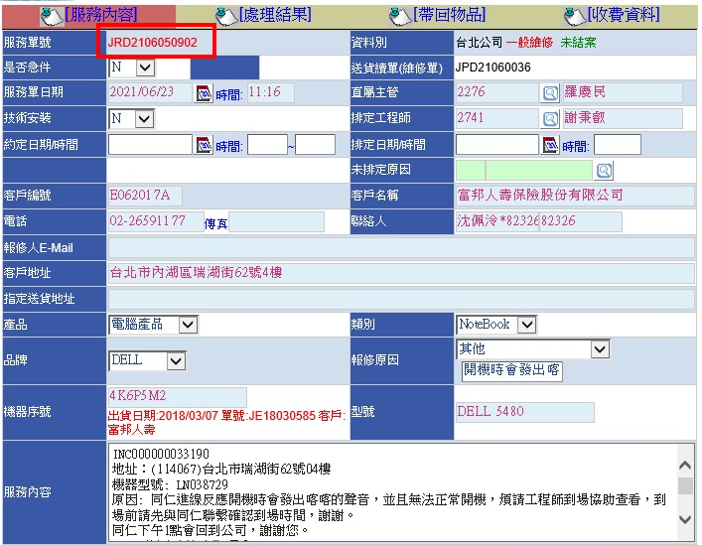
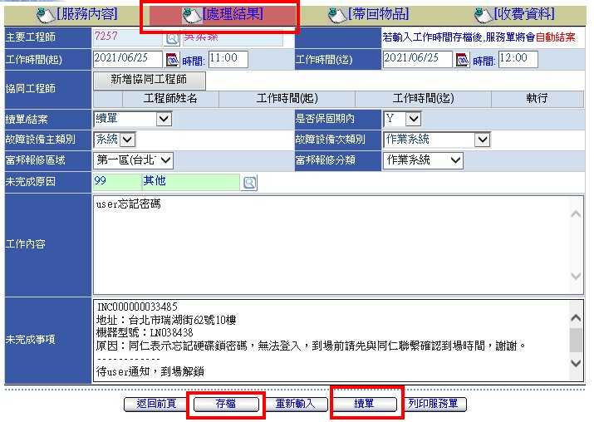

結案內容 EX:你幫USER做了什麼...

複製原本的服務單內容，換行打虛線，
再換行輸入你測試了什麼，然後還有哪些未完成事項，
下一個工程師到現場該做何事，務必說明清楚!!!
(想像自己是拿到這張單的工程師，看到單會不會一堆問號不知道做什麼)

先按存檔，然後要記得按續單，才算續單成功
1.
2.

!!!

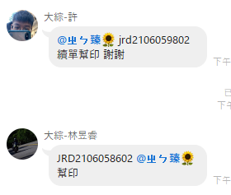

 | ※續單完成後，在群組貼單號 @助理 幫印
續單成功的話，這裡會出現02

轉維修
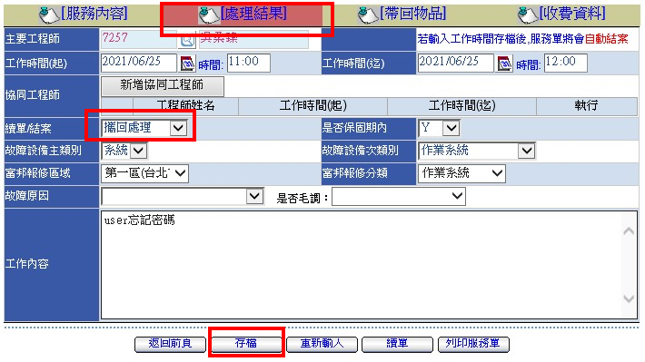

 | 按完存檔後，要到帶回物品這個畫面

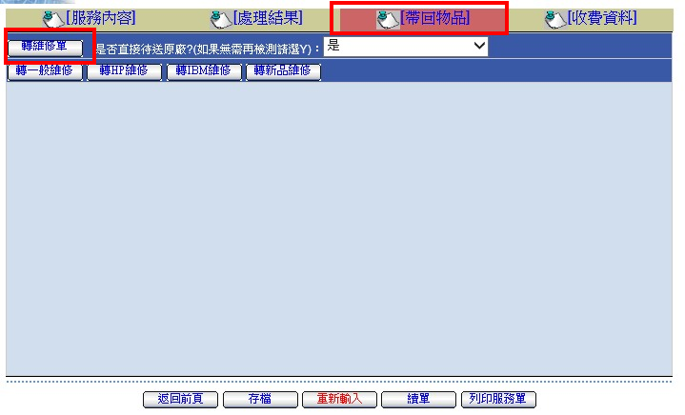

※除了HP的機器之外，其他都選一般維修

按下去一般維修或HP維修後，就會跳到維修單了

維修單號是JPD開頭
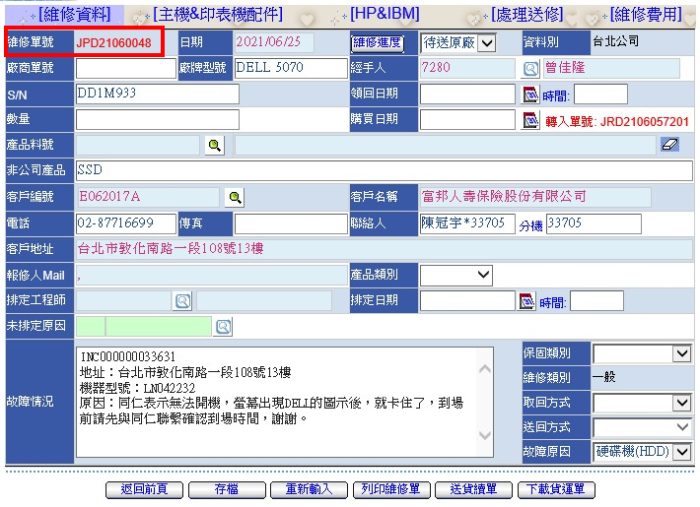

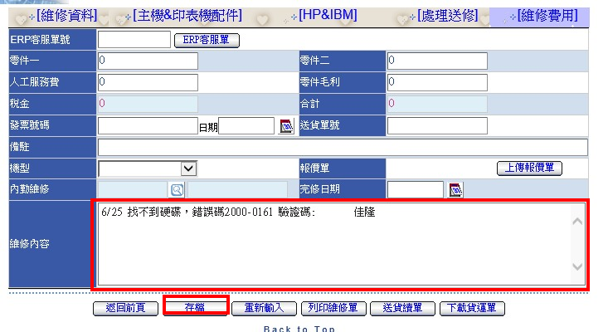

 |  | 格式: 1.日期 2.問題 3.名字

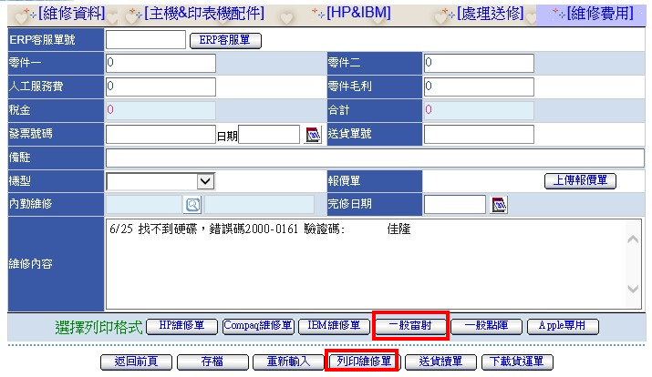

 | 維修單存檔後自行印兩張，
 | 印出後左下記得簽名，在給助理

